LED Strip 제어
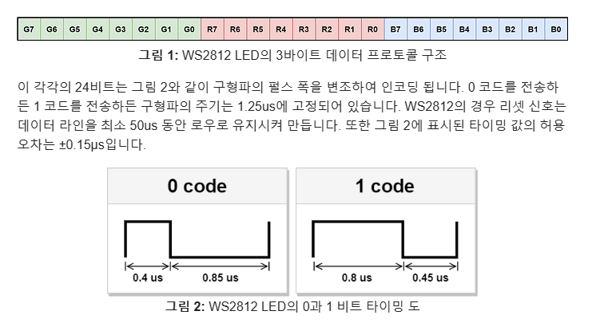

 |  |  |  |  |  | 주기
 |  |  |  |  |  | 1.25us | 0.00000125

 |  |  |  |  |  | hz | khz | Mhz
 |  |  |  |  |  | 800000 | 800 | 0.8

 | PWM Clock (MHz) |  | Divide Value |  | Div Value / μSec
 | 72 |  | 90 |  | 0.013888888889

 | 0 Code |  |  | 1 Code
μSec | 0.4 | 0.85 |  | 0.8 | 0.45
Div Value | 28.8 | 61.2 |  | 57.6 | 32.4
 | 29 |  |  | 58

